ΚΕΝΤΡΙΚΟ ΜΕΝΟΥ
ΕΙΜΑΙ ΑΠΟΦΟΙΤΟΣ ΥΠΟΧΡΕΩΤΙΚΗΣ, ΔΕΥΤΕΡΟΒΑΘΜΙΑΣ Η ΜΕΤΑΔΕΥΤΕΡΟΒΑΘΜΙΑΣ ΕΚΠΑΙΔΕΥΣΗΣ
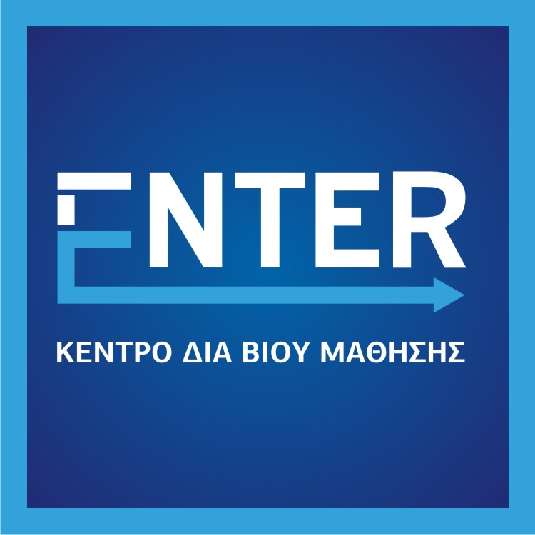

ΕΙΜΑΙ ΑΠΟΦΟΙΤΟΣ ΑΕΙ - ΤΕΙ

Enter Κέντρο Δια Βίου Μάθησης Επιπέδου 2 Αλεξανδρείας 22, Νέα Φιλαδέλφεια
 2102515273 - FAX: 2102586095 email: info@enter.edu.gr web: www.enter.edu.gr

